상품제안서
바쏘 허니 실리콘 미니 컵 텀블러 200ml | 상품코드: S42341

 |  |  |  |  |  |  | 02-713-8555 | www.synergygift.co.kr
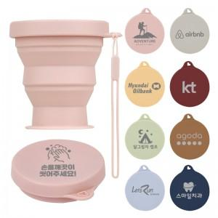 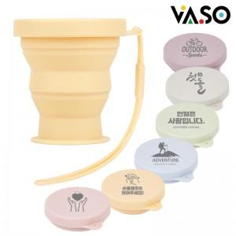 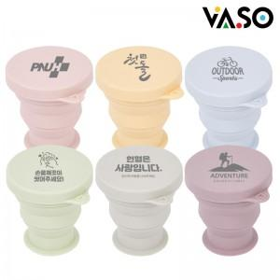

【상세/제작정보】

【인쇄/포장옵션】 | 레이저 / 포장지포장

【공급단가】 | 수량 | 100~ | 300~ | 1,000~ | 3,000~ | 10,000~
*VAT별도 | 단가 | 2,210원 | 2,110원 | 2,010원 | 1,980원 | 1,910원

【상품 URL】 | https://www.synergygift.co.kr:443/src/goods_detail.php?gdno=42341

